Standorttypen aktuell
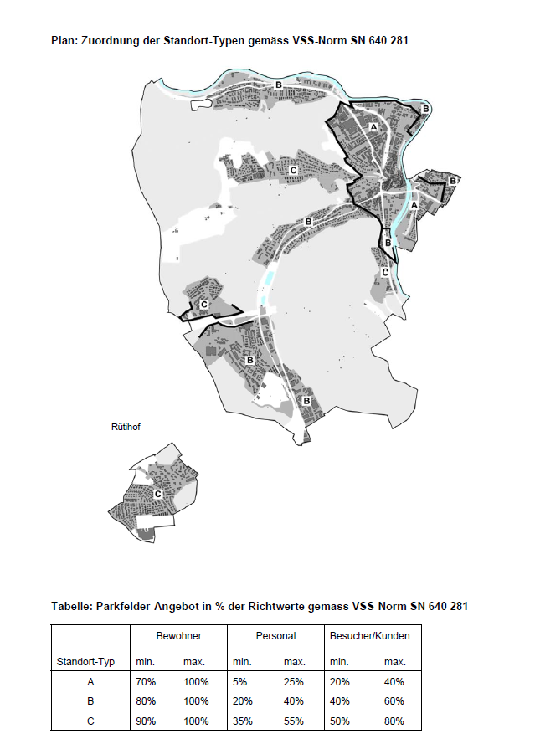
Auszug aus: Anhang IV zur Bau- und Nutzungsordnung (BNO) vom 10. Dezember 2013 / 2. September 2014

Ersatzabgabezonen
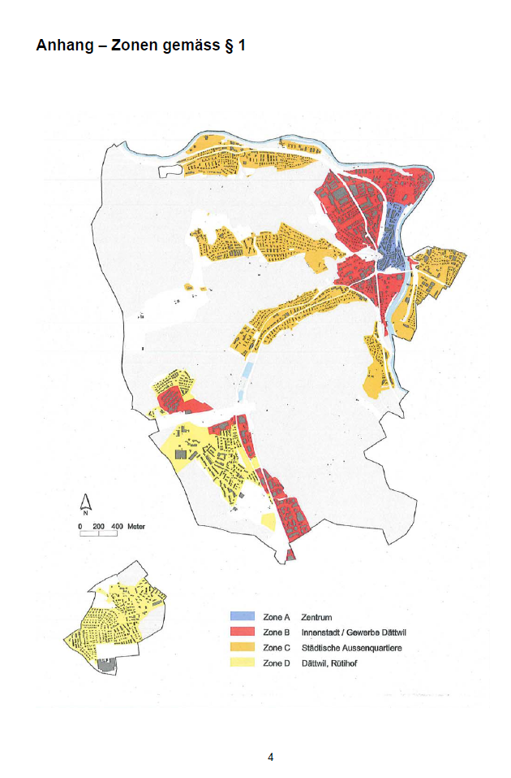
Ersatzabgabezonen

(Auszug aus dem Reglement über die Ersatzabgaben für nicht erstellte Parkfelder vom 28. Januar 2014)

